Internetverzeichnis
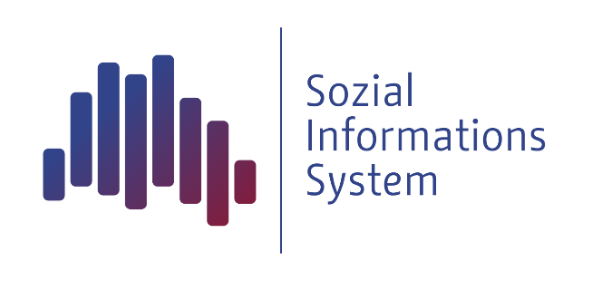
Statistik über Empfänger/innen nach dem 4. Kapitel SGB XII, Grundsicherung im Alter und bei Erwerbsminderung außerhalb von Einrichtungen, in Berlin. Die Tabellen enthalten die Empfängerquoten der lebensweltlich orientierten Räume - LOR.

Weitere Sozialstatistiken im Internet (SIS)

I N H A L T S V E R Z E I C H N I S

Tab E1 | Empfänger/innen von Grundsicherung im Alter und bei Erwerbsminderung gemäß 4. Kapitel SGB XII in Berlin am 31.12.2021 außerhalb von Einrichtungen an der Bevölkerung auf Ebene der Planungsräume LOR nach Staatsangehörigkeit und Altersgruppen

Tab E1 2021 | Empfänger/innen von Grundsicherung im Alter und bei Erwerbsminderung gemäß 4. Kapitel SGB XII in Berlin am 31.12.2021 außerhalb von Einrichtungen an der Bevölkerung auf Ebene der Planungsräume LOR (Stand 2021) nach Staatsangehörigkeit und Altersgruppen

Tab E2 | Empfänger/innen von Grundsicherung im Alter und bei Erwerbsminderung gemäß 4. Kapitel SGB XII in Berlin am 31.12.2021 außerhalb von Einrichtungen an der Bevölkerung auf Ebene der Bezirksregionen LOR nach Staatsangehörigkeit und Altersgruppen

Tab E2 2021 | Empfänger/innen von Grundsicherung im Alter und bei Erwerbsminderung gemäß 4. Kapitel SGB XII in Berlin am 31.12.2021 außerhalb von Einrichtungen an der Bevölkerung auf Ebene der Bezirksregionen LOR (Stand 2021) nach Staatsangehörigkeit und Altersgruppen

Tab E3 | Empfänger/innen von Grundsicherung im Alter und bei Erwerbsminderung gemäß 4. Kapitel SGB XII in Berlin am 31.12.2021 außerhalb von Einrichtungen an der Bevölkerung auf Ebene der Prognoseräume LOR nach Staatsangehörigkeit und Altersgruppen

Tab E3 2021 | Empfänger/innen von Grundsicherung im Alter und bei Erwerbsminderung gemäß 4. Kapitel SGB XII in Berlin am 31.12.2021 außerhalb von Einrichtungen an der Bevölkerung auf Ebene der Prognoseräume LOR (Stand 2021) nach Staatsangehörigkeit und Altersgruppen

Tab E4 | Empfänger/innen von Grundsicherung im Alter und bei Erwerbsminderung gemäß 4. Kapitel SGB XII in Berlin am 31.12.2021 außerhalb von Einrichtungen an der Bevölkerung auf Ebene der Bezirke nach Staatsangehörigkeit und Altersgruppen

METATAGS:
Kategorie | Sozialdaten
Manager | Sozialgesetzbuch XII - SGB XII/ ab 2005
Thema | Grundsicherung (SGB XII 4. Kapitel)
Unterthema | Empfänger/innen und Bedarfsgemeinschaften
Titel | Empfänger/innen von Grundsicherung im Alter und bei Erwerbsminderung gemäß 4. Kapitel SGB XII in Berlin außerhalb von Einrichtungen an der Bevölkerung nach LOR (Stand 31.12.2021)
Kommentar | Statistik zu den Empfängern nach dem 4. Kapitel SGB XII (bedarfsorientierte Grundsicherung im Alter und bei Erwerbsminderung) ab 2005 in Berlin auf der Grundlage des ProSoz Fachverfahrens. Die Tabellen enthalten die Quote der zum Stichtag ermittelten Grundsicherungsempfänger/innen außerhalb von Einrichtungen bezogen auf die melderechtlich registrierte Bevölkerung der entsprechenden Altersgruppe in den LOR (Planungsräume, Bezirksregionen, Prognoseräume) nach Staatsangehörigkeit und Altersgruppen.
Bezug | LOR Planungsräume
Stand | 20211231
Jahr | 2021
Stichwörter | Fachverfahren ProSoz; Grundsicherung; Senioren; verminderte Erwerbsfähigkeit; Sozialhilfe; Altersgruppen; Empfänger; Staatsangehörigkeit; Regionalvergleich; LOR
Indikator | k.A.
Autor | III D 3
Firma | SenIAS
Erstellt am | 31.12.2021
Kontrolliert | III D 3.1
Quelle | SenIAS Berlin; AfS Berlin-Brandenburg;
Typ | Stichtagsdaten
Info | TS1700199029202112
Kontext | - keine Angabe -
Zugriff | Internet

